Feuil1
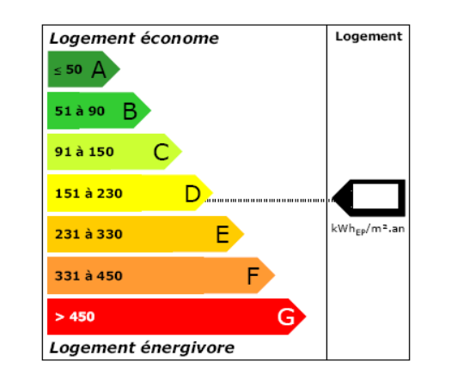
 | Seules les cases bleues sont à modifier |  |  | Logement
 | ENERGIES
 |  |  |  |  | EQUIVALENCE
 | Elec | 1 kWh = 1 kWh | 2.58 | 5000 | 12900
 | PV autoconsommation TAC | 1 kWh = 1 kWh | 2.58 | -4000 | -10320
 | Bois | 1 m3 = 2100 kWh | 2100 | 1 | 2100
 | Granulés | 1 kg = 5 kWh | 5 | 0 | 0
 | Fioul Chaudière | 1 litre = 10,4 kWh | 10.4 | 0 | 0
 | Gaz chauffage propane | 1 kg = 13,8 kWh | 13.8 | 0 | 0
 | Gaz domestique (Butane) | 1 kg = 13,7 kWh | 13.7 | 5 | 69
 | Gaz naturel | 1 m3 = 10,4 kWh | 10.4 | 0 | 0

 |  | Energie primaire | kWhep | TOTAL | 4749

 |  | Surface habitable | m² | 170
Résultats | Performance Energétique : | 28 |  | Catégorie | A

